상품제안서
메모형 점착메모지 절취선 가공 먹1도 3TYPE | 상품코드: F26366

 |  |  |  |  |  |  | 02-412-0044 | www.easy1.co.kr
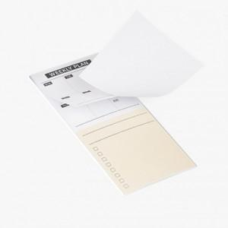

【상세/제작정보】 | 인쇄별도문의

【인쇄/포장옵션】 | 먹1도 / 포장불가능

【공급단가】 | 수량 | 500~ | 1,000~ | 3,000~ | 5,000~ | 10,000~
*VAT별도 | 단가 | 740원 | 720원 | 710원 | 680원 | 650원

【상품 URL】 | https://dev.easy1.co.kr:443/src/goods_detail.php?gdno=26366

